Лист1
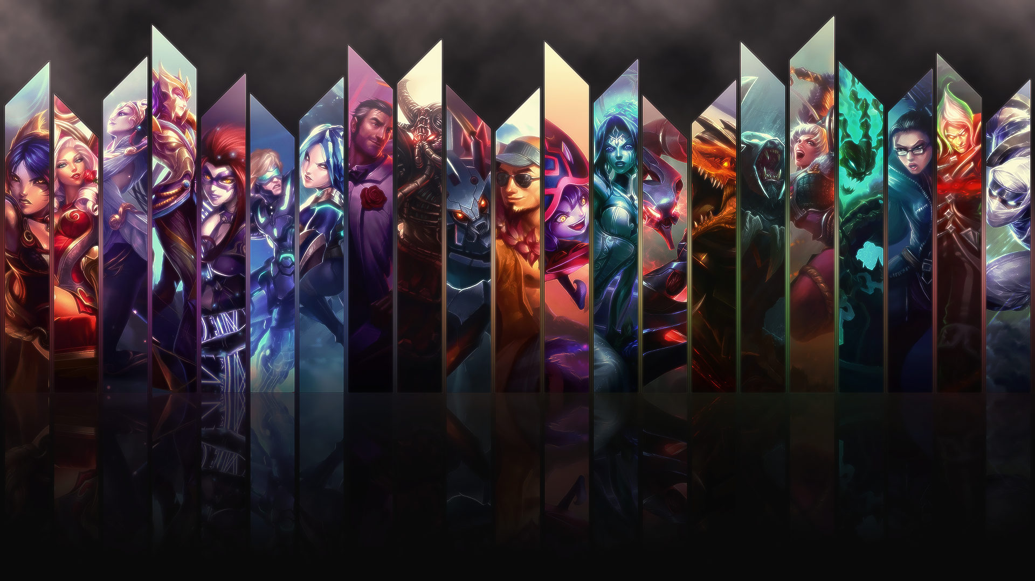
Кроссворд по League of Legends

